CHAL




اولین مسابقه آزاد مهارت اکسل (کشوری)

شماره همراه |  | نام و نام خانوادگی

3شرح سوال
 | واحد فروش محصولات شرکت مولتی کافه میزان فروش 3 نمایندگی خود را به شهرهای مختلف کشور از ابتدای سال 2020 تا پایان ژانویه 2021در شیت Database وارد کرده است. کارشناس این واحد قصد دارد داشبوردی طراحی کند که بدون توجه به سال، مجموع فروش یک محصول توسط یکی از نمایندگی‌ها را به یکی از شهرهای مقصد به دست آورد (به عنوان مثال کل میزان فروش محصول A1 در ماه ژانویه سالهای 2020 و 2021 به شهر اردبیل توسط نمایندگی شماره 3) او قصد دارد با استفاده از ابزار Pivot Table این کار را انجام دهد اما میخواهد به نحو داینامیک این کار را انجام دهد تا توسط لیست های فروریز و تغییر مقادیر مقدار فروش را به دست آورد. او برای این کار گامهای زیر را طی می کند: 1- در شیت REF ستونهای A تا D مقادیر منحصر به فرد Pcode،sales representative، Des City با استفاده از فرمول به دست می‌آورد به نحوی که در صورت هر گونه تغییر اطلاعات در شیت دیتابیس این مقادیر نیز به روز آوری شوند. همچنین در ستون Month اعداد 1 تا 12 را وارد میکند 2- در شیت Respond در سلولهای D6تاG6 با استفاده از ابزار Datavalidation list منوهای فروریز برای هر یک از پارامترهای Pcode، sales representative، Des City، Month در جدول شماره 1 ایجاد می نماید به نحوی که در صورت اضافه شدن به مقادیر هر کدام از متغیرها بدون نیاز به تنظیمات دوباره منوی فروریز به روزآوری شود. 3- سپس در شیت Pivot با استفاده از اطلاعات شیت Database یک Pivot Table ایجاد میکند و بر اساس مقادیری که میخواهد به دست آورد تنظیمات لازم را انجام می‌دهد (منظور این است که برای بدست آوردن مقادیر تعیین شده در جدول شماره 2 در قسمت ROWS,VALUES,COLMNS از Pivot table چه پارامترهایی را باید اضافه کرد) 4- پس از تنظیمات لازم در سلولهایی از جدول 2 که نیاز به استفاده از مقادیر Pivot Table وجود دارد با استفاده از تابع GETPIVOTDATA مقادیر مورد نیاز را استخراج و بر اساس پارامترهای جدول شماره 1 این تابع را داینامیک می نماید.

xقوانین
 | 1- برای پاسخ می بایست از فرمول استفاده نموده و بکارگیری VBA ممنوع است. 2-استفاده از سلول های کمکی ممنوع بوده اما میتوانید از Name Manager استفاده کنید. 3-شرکت کننده با شرط صحت پاسخ تا زمان طرح سوال بعدی اگر پاسخ را ارسال نماید امتیاز کامل گرفته، پس از آن در صورت هر یک روز تأخیر 1 نمره از کل امتیاز کسر خواهد شد. 4-امتیاز هر مسابقه 20 نمره بوده که بر اساس ملاکهای تعیین شده توسط تیم داوری اختصاص داده می‌شود

REF
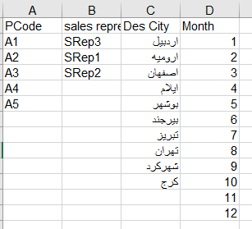
PCode | sales representative | Des City | Month

Respond
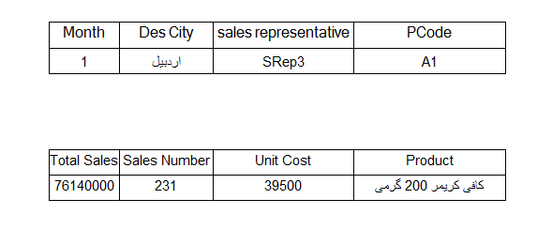
جدول شماره 1 | PCode | sales representative | Des City | Month

جدول شماره 2 | Product | Unit Cost | Sales Number | Total Sales

